Pasaporte - HC
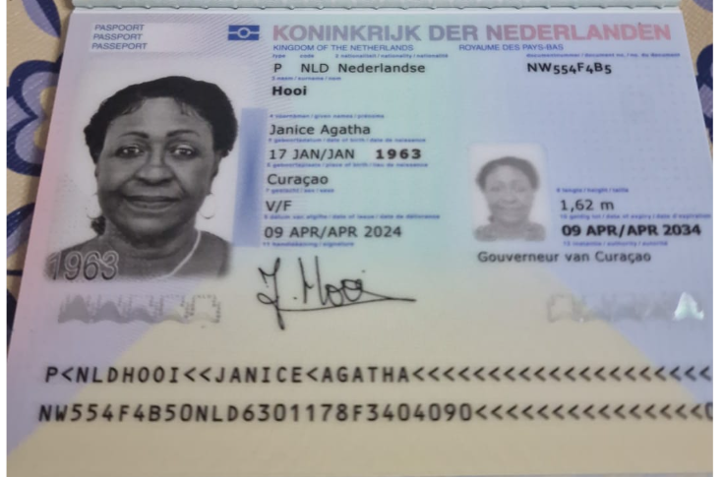
Nombre | Janice
Nombre | Agatha
Apellido | Hooi
Género: . | Femenino
Pasaporte | NW554F4B5
Fecha de nacimiento | 1963-01-17
Edad | 62
Estado civil
Pais | Curazao
Dirección
Nacionalidad y domicilio:
Email: | agathachristie007@yahoo.com
Teléfono | 599 9 522 5315
Contacto Emergencia | Shirley Pourier 599 9 5238421
Profesión
RH
Seguro
Peso
Altura
Idioma
Estadia
Salud

Confirmación de
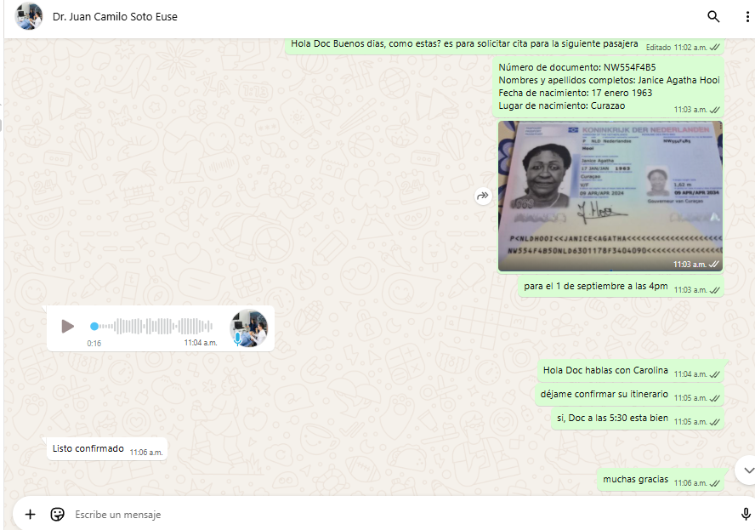
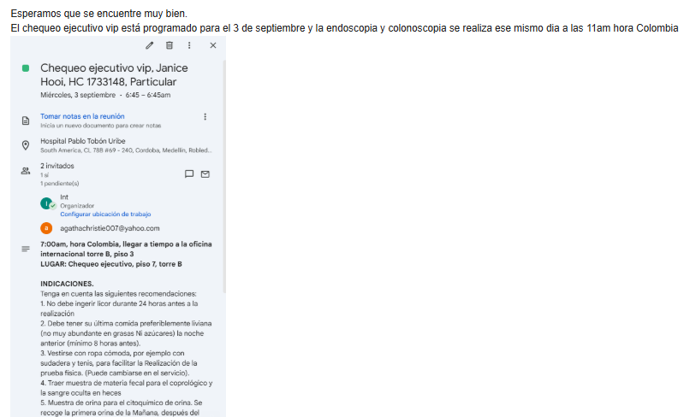
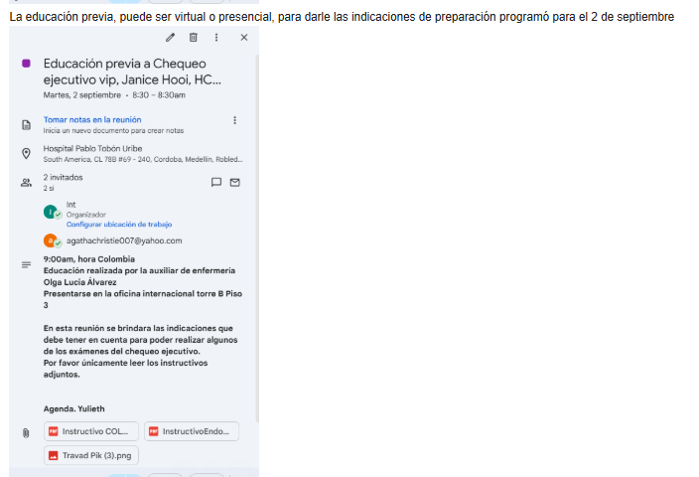
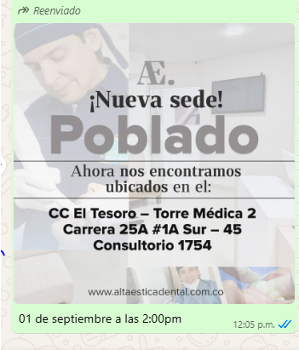
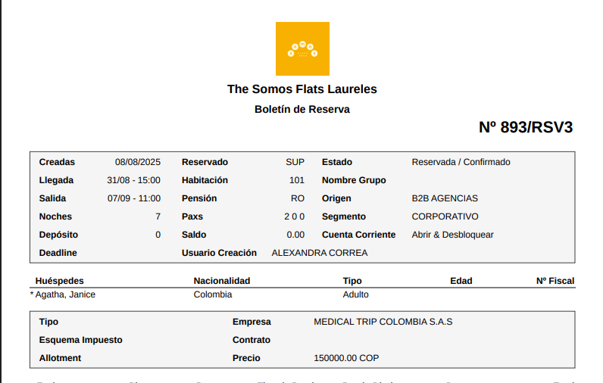
SIMCARD |  | RESERVA HOTEL
 | Cq. 1 #68 86, Laureles - Estadio, Medellín, Laureles, Medellín, Antioquia
 | The Somos Flats Laureles, dirección

 | U

CITA CON OFTALMOLOGIA |  | ALTA ESTETICA DENTAL
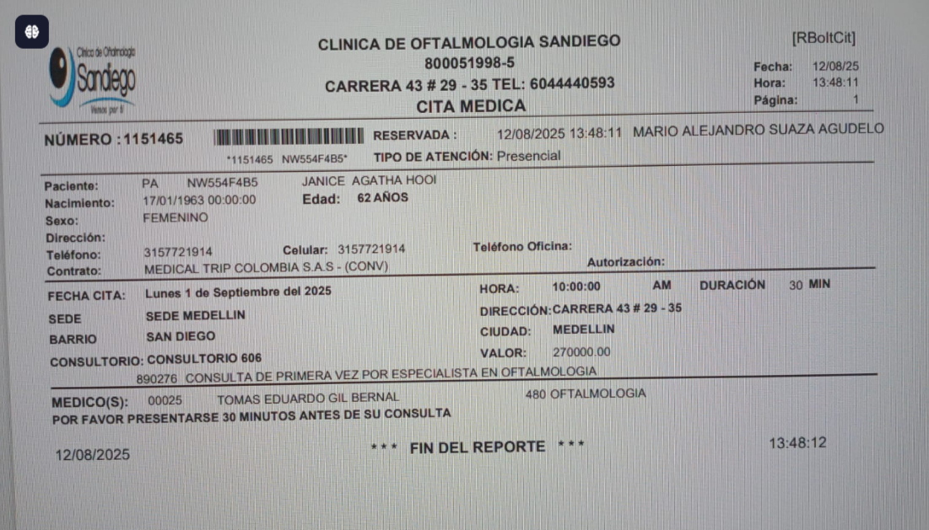

Cita con especialista en RODILLA

Vuelo
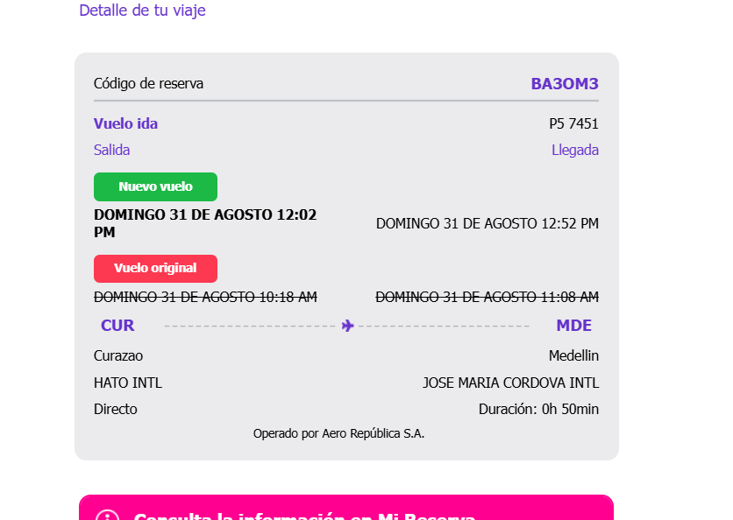
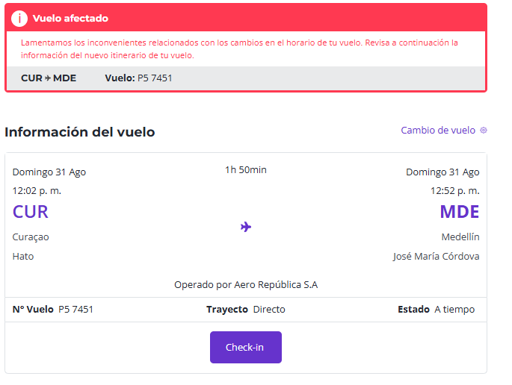

BA3OM3

